集計表【表面】
町会長用
令和5年度 赤い羽根共同募金
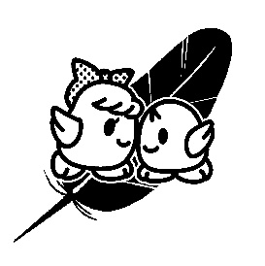
【集計表】

 |  |  |  | 町会名：

№ | 地区名 | 一般募金 |  | 歳末たすけあい募金 |  | 合計金額
 |  | 件数 | 金額 | 件数 | 金額
1 |  |  |  |  |  | 0
2 |  |  |  |  |  | 0
3 |  |  |  |  |  | 0
4 |  |  |  |  |  | 0
5 |  |  |  |  |  | 0
6 |  |  |  |  |  | 0
7 |  |  |  |  |  | 0
8 |  |  |  |  |  | 0
9 |  |  |  |  |  | 0
10 |  |  |  |  |  | 0
11 |  |  |  |  |  | 0
12 |  |  |  |  |  | 0
13 |  |  |  |  |  | 0
14 |  |  |  |  |  | 0
15 |  |  |  |  |  | 0
合計（小計） |  | 0 | 0 | 0 | 0 | 0

※地区名には，班名や自治会名等をご記入ください。

